불용결정물품내역
매각물품 명세서

순번 | 품명 | 규격 | 물품상태 | 취득일자 | 수량 | 취득가액 | 물품사진
1 | MZ1070A / 봉투출력기 | -제조사 : 리소코리아 -구매연도 ; 2013년 9월 -인쇄품질 : 최대 600 dpi -인쇄규격 : 최대 A3사이즈 인쇄 -인쇄속도 : 최대 분당 150매 -용지무게 : 46g~210g -색도 : 2도 분판 인쇄 -소비전력 : 최대 580W - 기계 크기 : 1,625mm x 735mm x 740mm - 무게 : 171kg | *봉투 인쇄 시 잉크 묻어 나옴 *제판시간 장기간 소요 *잉크 카트리지 드럼 청소 필요 *급지 부분 롤러 마모 교체 필요 | 2013년 1월 | 1 | 19,470,000 | 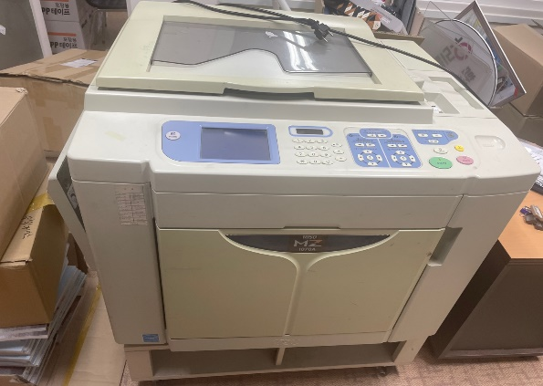
 |  |  |  |  |  | 19,470,000

